Sheet3
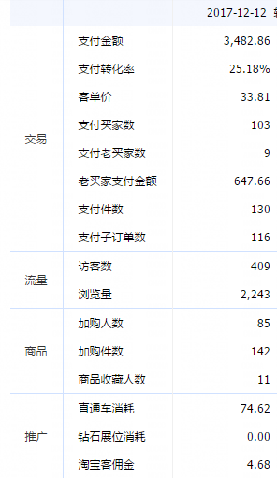
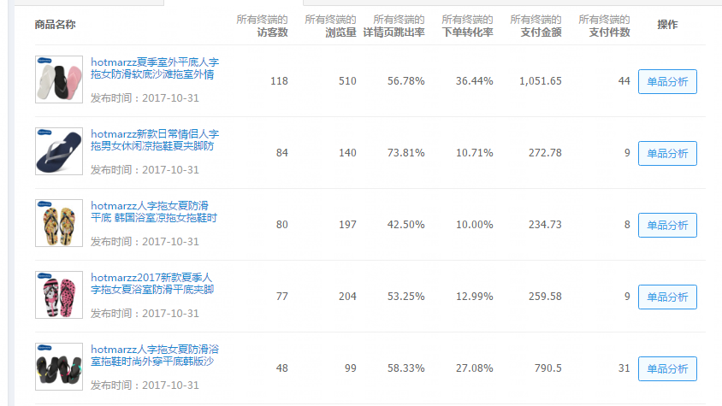
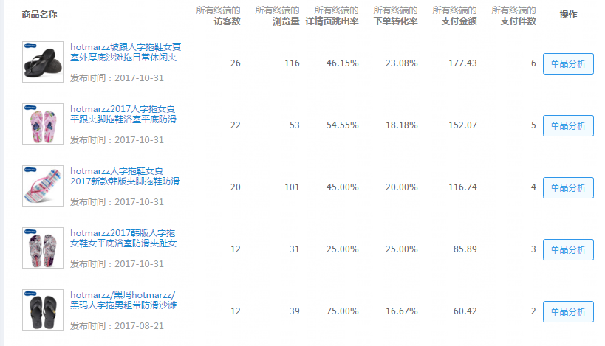
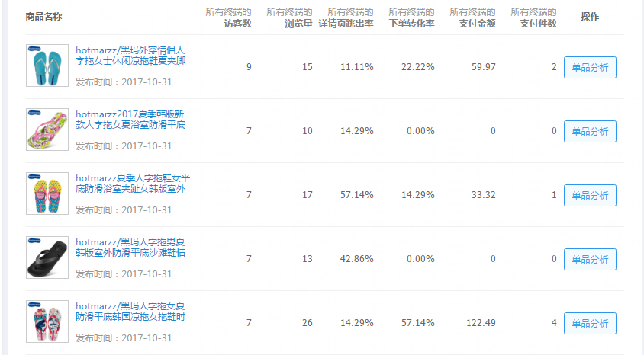
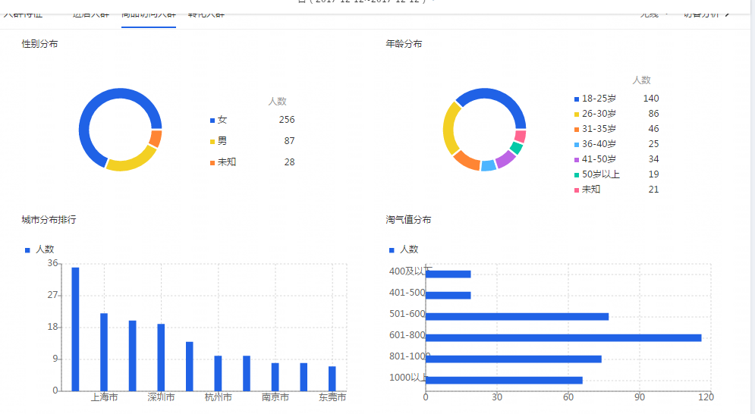
统计日期 | 老买家数占比 | 店铺首页访客数 | 店铺收藏次数 | 访客数 | 商品详情页支付转化率 | 商品详情页访客数 | 商品收藏次数 | 手机淘宝APP访客数 | 下单金额 | 下单买家数 | 下单且支付商品件数 | 支付金额 | 支付商品数 | 新访客数 | 支付买家数 | 支付商品件数
2017-12-12 | 8.74% | 100 | 4 | 409 | 26.01% | 396 | 13 | 378 | 3,933.71 | 104 | 130 | 3,482.86 | 15 | 347 | 103 | 130

